상품제안서
큐싹 오프너 키링 손톱깎이 | 상품코드: S43679

 |  |  |  |  |  |  | 02-713-8555 | www.synergygift.co.kr
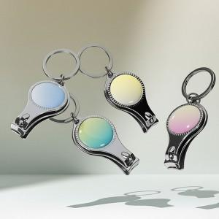

【상세/제작정보】 | <p><span style="font-size: 14pt;">※ 색상 랜덤 출고</span></p>

【인쇄/포장옵션】 | 레이저 / OPP(비닐)

【공급단가】 | 수량 | 300~ | 1,000~ | 3,000~ | 10,000~ | 20,000~
*VAT별도 | 단가 | 1,040원 | 980원 | 945원 | 915원 | 900원

【상품 URL】 | https://www.synergygift.co.kr:443/src/goods_detail.php?gdno=43679

